インターフェース仕様
 |  |  |  |  |  |  |  |  |  |  |  |  |  | 大 項 目 |  |  |  |  |  |  |  |  |  |  |  |  |  |  |  |  | 小 項 目 |  | 版 | 更新日 | 更新者 | 作成日 | 作成者
 |  |  |  |  |  |  |  |  |  |  |  |  |  |  |  |  |  |  |  |  |  |  |  |  |  |  |  |  |  |  |  |  | 0.1 |  |  | 2019-04-05 | 深谷

※key名は、とりあえず付けたものですので、実際の名称はお任せします
※赤字が、APIのたたき台から追加になっている部分です

リクエスト
 | Request Body schema: |  |  |  |  |  |  |  |  |  |  | application/json
 |  |  | Request_id |  |  |  |  |  |  |  |  |  |  |  |  | 追跡用
 |  |  | Model |  |  |  |  |  |  |  |  |  |  |  |  | 認識に適用するモデル名
 |  |  | Deskew |  |  |  |  |  |  |  |  |  |  |  |  | スキュー補正の有無
 |  |  | Orientation_correction |  |  |  |  |  |  |  |  |  |  |  |  | 天地補正の有無
 |  |  | Detect_text |  |  |  |  |  |  |  |  |  |  |  |  | テキストライン検出有無
 |  |  | Recognize_text |  |  |  |  |  |  |  |  |  |  |  |  | 文字認識有無
 |  |  | Detect_line |  |  |  |  |  |  |  |  |  |  |  |  | セル検出有無
 |  |  | Img |  |  |  |  |  |  |  |  |  |  |  |  | 入力画像

レスポンス
 | Request Body schema: |  |  |  |  |  |  |  |  |  |  | application/json
 |  |  | Status |  |  |  |  |  |  |  |  |  |  |  |  | 処理ステータス
 |  |  | Message |  |  |  |  |  |  |  |  |  |  |  |  | エラーメッセージ
 |  |  | Angle |  |  |  |  |  |  |  |  |  |  |  |  | 補正角度 |  |  |  |  |  |  |  |  | Deskewが有効時に補正された角度
 |  |  | Rotate |  |  |  |  |  |  |  |  |  |  |  |  | 回転角度 |  |  |  |  |  |  |  |  | Orientation_correctionが有効時に回転された角度、0,90,180,270の値を想定
 |  |  | Cells |  |  | [ | { |  |  |  |  |  |  |  |  | セル
 |  |  |  |  |  |  |  | CellRect |  |  |  |  | { | X | , | Y | , | W | , | H | } |  |  |  |  | セルの座標
 |  |  |  |  |  |  |  | CellInfo |  |  |  |  | { |  |  |  |  |  |  |  |  |  |  |  |  | セルの場所 ※表行列の番号付けについては後述
 |  |  |  |  |  |  |  |  |  | TableNo |  |  |  |  |  |  |  |  |  |  |  |  |  |  |  |  |  | 表番号
 |  |  |  |  |  |  |  |  |  | RowNo |  |  |  |  |  |  |  |  |  |  |  |  |  |  |  |  |  | 行番号
 |  |  |  |  |  |  |  |  |  | ColNo |  |  |  |  |  |  |  |  |  |  |  |  |  |  |  |  |  | 列番号
 |  |  |  |  |  |  |  | }
 |  |  |  |  |  |  |  | TextBoundingBoxes |  |  |  |  |  |  |  |  |  | [ | { |  | セルに含まれるバウンディングボックス
 |  |  |  |  |  |  |  |  |  | TextString |  |  |  |  |  |  |  |  |  |  |  |  |  |  |  | バウンディングボックスを認識した結果文字列
 |  |  |  |  |  |  |  |  |  | TextConfidence |  |  |  |  |  |  |  |  |  |  |  |  |  |  |  | 認識結果文字列の信頼度
 |  |  |  |  |  |  |  |  |  | TextBoundingBoxRect |  |  |  |  |  |  |  |  |  | { | X | , | Y | , | W | , | H | } |  | バウンディングボックスの座標 |  | ※X,Yを画像の左上基点にするか、セルの左上基点にするかはお任せします。
 |  |  |  |  |  |  |  |  |  | TextBoundingBoxInfo |  |  |  |  |  |  |  |  |  | { |  |  |  |  |  |  |  |  |  | セルの中のバウンディングボックスの場所
 |  |  |  |  |  |  |  |  |  |  |  | RowNo |  |  |  |  |  |  |  |  |  |  |  |  |  |  |  | 行番号
 |  |  |  |  |  |  |  |  |  |  |  | ColNo |  |  |  |  |  |  |  |  |  |  |  |  |  |  |  | 列番号
 |  |  |  |  |  |  |  |  |  | }
 |  |  |  |  |  |  |  |  |  | Characters |  |  |  |  |  | [ | { |  |  |  |  |  |  |  |  | 認識結果の各文字の情報
 |  |  |  |  |  |  |  |  |  |  |  | Char |  |  |  |  |  |  |  |  |  |  |  |  |  |  |  | 認識結果文字（１文字）
 |  |  |  |  |  |  |  |  |  |  |  | CharConfidence |  |  |  |  |  |  |  |  |  |  |  |  |  |  |  | 文字の信頼度
 |  |  |  |  |  |  |  |  |  |  |  | CharRect |  |  |  |  | { | X | , | Y | , | W | , | H | } | 文字の座標
 |  |  |  |  |  |  |  |  |  | } | ]
 |  |  |  |  |  |  |  | } | ]
 |  |  |  |  |  | } | ]
 |  |  | GrayImg |  |  |  |  |  |  |  |  |  |  |  |  | 補正済み画像 |  |  |  |  |  |  | ※Deskew、または、Orientation_correctionが有効時のみ

 | 表行列の番号付け

 |  | ・画像の左上を基点として表行列の番号を振る
 |  | ・番号は0始まりとする
 |  | ・罫線検出／文字列検出／文字認識が行われ何らかの結果がある場合、１つの画像内には、１または複数の表が含まれる
 |  | ・表には表番号が振られ、１つの画像内でユニークとする ※１
 |  | ・１つの表内には、１または複数のセルが含まれる
 |  | ・セルとは、「罫線で囲まれた範囲」、または、「罫線で囲まれていない１つのバウンディングボックス」を指す ※２
 |  | ・セルには行番号列番号が振られ、１つの表内で（行列合わせた値が）ユニークとする
 |  | ・１つのセル内には、０または１または複数のバウンディングボックスが含まれる ※３
 |  | ・バウンディングボックスには、セル内の行番号列番号が振られ、１つのセル内で（行列合わせた値が）ユニークとする
 |  | ・複数の（罫線で囲まれた）セルが連結されている場合は、同一の表とする
 |  | ・単独のセルは、単独（１セル）で一つの表とする
 |  |  | （従って、罫線で囲まれていない１つのバウンディングボックスは、１行１列の一つの表となる）
 |  | ・画像の中に複数の表がある場合は、下記の順番で表番号を振る
 |  |  |  | 判断基準となるのは、表の矩形の左上の点の座標とする
 |  |  |  |  | １．Y座標が最も小さい物を0とする
 |  |  |  |  | ２．Y座標の小さい順に0、1、2と振る
 |  |  |  |  | ３．同一のY座標の表がある場合は、X座標の小さい方から振る
 |  | ・表の中に複数のセルがある場合は、下記の順番で行番号列番号を振る
 |  |  | （ここでは、罫線が水平垂直に検出されたものとして、横線のY座標は同一の値をとる、同様に縦線のX座標は同一の値を取ると仮定する）
 |  |  |  | 判断基準となるのは、セルの矩形の左上の点の座標とする
 |  |  |  |  | １．X座標とY座標が最も小さいものを0行目、0列目とする
 |  |  |  |  | ２．0行0列と同じY座標のセルを、X座標の近い順に1列、2列と振る
 |  |  |  |  | ３．Y座標が変わったセルを次の行とする
 |  |  |  |  |  | この時、X座標の位置は関係なく、番号の振り終わった行と変わっていれば、そこが次の行となる
 |  |  |  |  | ４．次の行となったセルと同じY座標のセルを、X座標の近い順に1列、2列と振る
 |  |  |  |  | 以降、３と４を繰り返す
 |  | ・１つのセル内に複数のバウンディングボックスがある場合は、下記の順番でセル内の行番号列番号を振る
 |  |  |  | 判断基準となるのは、バウンディングボックスの矩形の左上の点の座標とする
 |  |  |  |  | １．X座標とY座標が最も小さいものを0行目、0列目とする
 |  |  |  |  | ２．0行0列と同じY座標（多少の裕度を持つ）のバウンディングボックスを、X座標の近い順に1列、2列と振る
 |  |  |  |  | ３．Y座標が変わったバウンディングボックスを次の行とする
 |  |  |  |  |  | この時、X座標の位置は関係なく、番号の振り終わった行と変わっていれば、そこが次の行となる
 |  |  |  |  | ４．次の行となったバウンディングボックスと同じY座標のバウンディングボックスを、X座標の近い順に1列、2列と振る
 |  |  |  |  | 以降、３と４を繰り返す

 |  | ※１
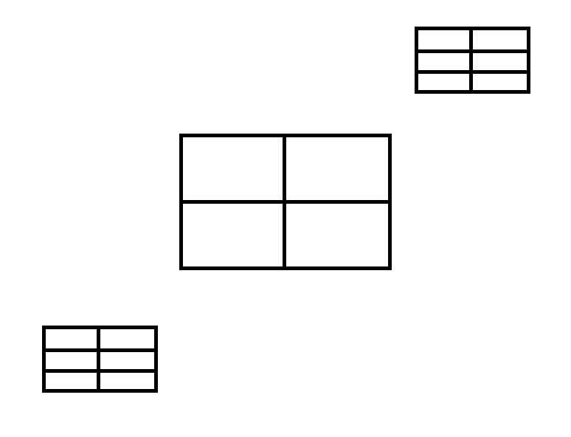
表番号１
表番号２
表番号３

 |  | ※２

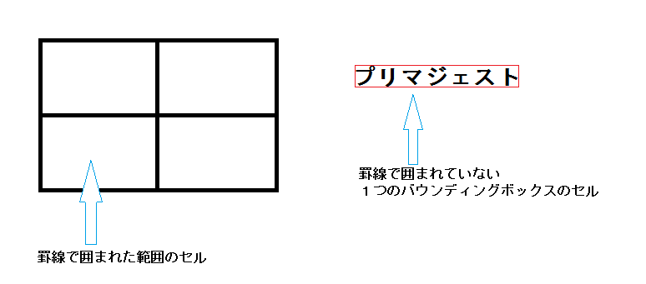

 |  | ※３

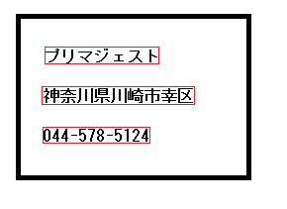

セル内（BoundingBoxInfo）の行番号１
セル内（BoundingBoxInfo）の行番号２
セル内（BoundingBoxInfo）の行番号３
BoundingBoxの含まれないセル

 |  | 複雑な表の例１
左上が基点

 |  |  |  | 0,0 ① |  |  |  |  | 0,1 ② |  |  |  |  |  |  |  |  | 0,2 ③ |  |  |  |  | 0,3 ④ |  |  |  |  |  | 0,4 ⑤
 |  |  |  |  |  |  |  |  |  |  |  |  |  |  |  |  |  | 1,0 ⑥
 |  |  |  | 2,0 ⑦
 |  |  |  |  |  |  |  |  |  |  |  |  |  |  |  |  |  |  |  |  |  |  | 3,0 ⑧ |  |  |  |  |  | 3,1 ⑨
 |  |  |  | 4,0 ⑩ |  |  |  |  |  |  |  |  |  |  |  |  |  | 4,1 ⑪

 |  |  |  | １．矩形の左上の点を基準に、最もX,Yの小さい①が0行0列になる
 |  |  |  | ２．同じY座標でX座標値が小さい順に②③④⑤が、それぞれ0行の1列～4列になる
 |  |  |  | ３．次にY座標が小さい⑥が1行0列になる
 |  |  |  | ４．⑥と同じY座標は無いので、1行は0列で終わりとなる
 |  |  |  | ５．次にY座標が小さい⑦が2行0列になる
 |  |  |  | ６．⑦と同じY座標は無いので、2行は0列で終わりとなる
 |  |  |  | ７．次にY座標が小さいのは⑧になる為、⑧が3行0列になる
 |  |  |  | ８．⑧と同じY座標の⑨が、3行1列になる
 |  |  |  | ９．次にY座標が小さい⑩が4行0列になる
 |  |  |  | 10．⑩と同じY座標の⑪が、4行1列になる

 |  | 複雑な表の例２
左上が基点

 |  |  |  | 0,0 ①

 |  |  |  |  |  |  | 1,0 ② |  |  |  |  | 1,1 ③ |  |  |  |  | 1,2 ④

 |  |  |  |  | 2,0 ⑤ |  |  |  | 2,1 ⑥ |  |  |  | 2,2 ⑦ |  |  |  | 2,3 ⑧

 |  |  |  | １．矩形の左上の点を基準に、最もX,Yの小さい①が0行0列になる
 |  |  |  | ２．次にY座標が小さい②が1行0列になる
 |  |  |  | ３．同じY座標でX座標値が小さい順に③④が、それぞれ1行の1列、2列になる
 |  |  |  | ４．次にY座標が小さい⑤が2行0列になる
 |  |  |  | ５．同じY座標でX座標値が小さい順に⑥⑦⑧が、それぞれ2行の1列～3列になる

jsonサンプル
 |  | 大 項 目 | 小 項 目 | 版 | 更新日 | 更新者 | 作成日 | 作成者
 |  |  |  | 0.1 |  |  | 2019-04-04 | 深谷

リクエストサンプル | ※イメージは除く
{
"Request_id" : "XXXXX",
"Model" : "Invoice512",
"Deskew" : "true",
"Orientation_correction" : "true",
"Detect_text" : "true",
"Recognize_text" : "true",
"Detect_line" : "true"
}

レスポンスサンプル | ※イメージは除く
{
"Status" : "nnnn",
"Message" : "XXXXXX",
"Angle" : "4",
"Rotate" : "180",
"Cells" : [
{
"CellRect" : {
"X" : "10",
"Y" : "10",
"W" : "100",
"H" : "100"
},
"CellInfo" : {
"TableNo" : "0",
"RowNo" : "0",
"ColNo" : "0"
},
"TextBoundingBoxes" : [
{
"TextString" : "仕様",
"TextConfidence" : "90",
"TextBoundingBoxRect" : {
"X" : "10",
"Y" : "10",
"W" : "30",
"H" : "12"
},
"TextBoundingBoxInfo" : {
"RowNo" : "0",
"ColNo" : "0"
},
"Characters" : [
{
"Char" : "仕",
"CharConfidence" : "92",
"CharRect" : {
"X" : "0",
"Y" : "0",
"W" : "10",
"H" : "10"
}
},
{
"Char" : "様",
"CharConfidence" : "85",
"CharRect" : {
"X" : "18",
"Y" : "0",
"W" : "12",
"H" : "12"
}
}
]
},
{
"TextString" : "説明",
"TextConfidence" : "86",
"TextBoundingBoxRect" : {
"X" : "50",
"Y" : "10",
"W" : "35",
"H" : "15"
},
"BoundingBoxInfo" : {
"RowNo" : "1",
"ColNo" : "0"
},
"Characters" : [
{
"Char" : "説",
"CharConfidence" : "82",
"CharRect" : {
"X" : "0",
"Y" : "0",
"W" : "14",
"H" : "15"
}
},
{
"Char" : "明",
"CharConfidence" : "87",
"CharRect" : {
"X" : "21",
"Y" : "0",
"W" : "14",
"H" : "14"
}
}
]
}
]
},
{
"CellRect" : {
"X" : "",
"Y" : "",
"W" : "",
"H" : ""
},
"CellInfo" : {
"TableNo" : "",
"RowNo" : "",
"ColNo" : ""
},
"TextBoundingBoxes" : []
}
]
}

